Requirements Phase Defects
do not print this form |  |  |  | Echipa
Review Form. Requirements Defects |  |  |  |  | Numele si prenumele | Grupa
 |  |  |  | Student 1: | Pop Radu | 236
 | Document Title: | Requirements Document |  | Student 2: | Pop Ioan-Daniel | 236
 | Author Name: | Firicescu George |  | Student 3: | Sarkozi Melisa Alexandra | 236
 | Reviewer Name: | SPP
 | Review date: | 2021-03-09

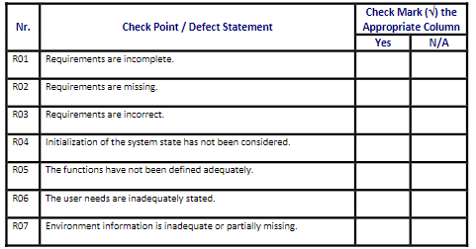
Crt. No. | Checked Item | Doc. page/line | Comments/ improvements
1 | R07 | Paragraf introductiv | Nu se specifică tipul aplicației (web, desktop, mobilă)
2 | R04 | Paragraf introductiv | Ce se întâmplă dacă fișierul text nu există sau este gol
3 | R02 | Paragraf introductiv | Nu avem informații cu privire la protocolul de scrire/citire din fișier și nu cunoaștem formatul (elemente separate cu spațiu, virgula, punct și virgula, etc)
4 | R01 | F01a | Cerințe incomplete referitor la tipurile de date (ex: identificatorul mașinii poate fi int sau string)
5 | R02 | F01a | Nu există informații cu privire la validarea datelor înainte de adăugarea unei piese
6 | R02 | F01b | Nu există informații cu privire la validarea datelor înainte de adăugarea unui produs
7 | R01 | F02a | Ce se întâmplă dacă piesa cu numele respectiv nu există
8 | R01 | F02b | Ce se întâmplă dacă produsul cu numele respectiv nu există
9 | R05 | F03a | Protocolul de actualizare nu este definit, nu primim infomații cu privire la ce date se pot schimba când actualizăm o piesă
10 | R05 | F03a | La protocolul de actualizare a unei piese nu avem informații cu privire la ce se va intâmpla cu produsele care conțin piesa respectivă
11 | R02 | F03b | Protocolul de actualizare nu este definit, nu primim infomații cu privire la ce date se pot schimba când actualizăm un produs
12 | R05 | F04a | Nu se specifică ce se întâmplă cu produsele care conțin piesa respectivă
13
14
15
16

 | Effort to review document (hours): |  | 1

Architect. Design Phase Defects
do not print this form |  |  |  | Echipa
Review Form. Architectural Design Defects |  |  |  |  | Numele si prenumele | Grupa
 |  |  |  | Student 1: | Pop Radu | 236
 | Document Title: | Architectural Design Document |  | Student 2: | Pop Ioan-Daniel | 236
 | Author Name: | Georgescu Anca |  | Student 3: | Sarkozi Melisa Alexandra | 236
 | Reviewer Name: | SPP
 | Review date: | 2021-03-09

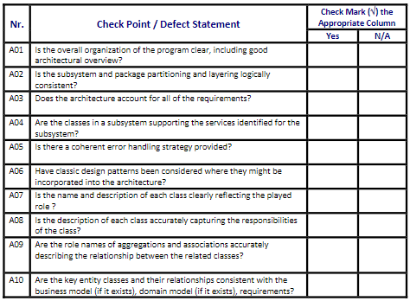
Crt. No. | Checked Item | Doc. page/line | Comments/ improvements
1 | A06 | Part/Product | Campuri redundante in clasele Part si Product => Abstract Factory DP
2 | A02 | Inventory | Clasa Inventory trata Part si Product ca fiind 2 cazuri diferite => genericizarea clasei Inventory
3 | A01 | Inventory | Clasa explune metode CRUD specifice pachetului repository, dar este in pachetul model
4 | A05 | Diagrame | Nu exista clase Handlers care sa trateze erorile
5 | A08 | Inventory | Diferenta dintre Inventory si InventoryRepository nu este clar determinata (ambele ofera operatii CRUD pe Part si Product)
6 | A11 | InventoryRepository | Metode publice de citire din fisier
7
8
9
10
11 |  |  |  | A11 | Does each class offer just the methods that it's supposed to offer?
12
13
14
15
16
17

 | Effort to review document (hours): |  | 1

Coding Phase Defects
do not print this form |  |  |  | Echipa
Review Form. Coding Defects |  |  |  |  | Numele si prenumele | Grupa
 |  |  |  | Student 1: | Pop Radu | 236
 | Document Title: | Coding Document |  | Student 2: | Pop Ioan-Daniel | 236
 | Author Name: | Popescu Ionel |  | Student 3: | Sarkozi Melisa Alexandra | 236
 | Reviewer Name: | SPP
 | Review date: | 2021-03-09

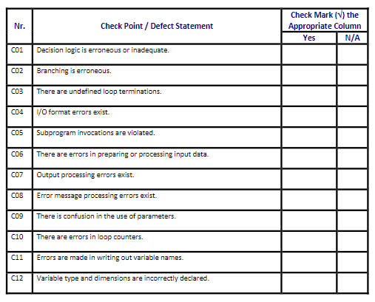
Crt. No. | Checked Item | Doc. page/line | Comments/ improvements
1 | C01 | Interfață | Eroare la apasarea butoanelor de ștergere dacă nu e nimic selectat
2 | C01 | Interfață | Eroare la apasarea butoanelor de actualizare dacă nu e nimic selectat
3 | C08 | Interfață | Mesaj de eroare ”Câmp blank” la introducrea unui string în câmpul pentru preț
4 | C11 | Model: Product | Numele de variabile nu sunt puse corespunator (sumOfParts -> priceOfParts)
5 | C13 | Interfață | Câmpurile min și max nu sunt poziționate intuitiv, au fost interschimbate pozițiile acestora
6 | C04 | Interfață | Afișare coloana ID pe interfață la vizualizarea produselor și a pieselor
7 | C04 | Interfață | La adăugarea unei piese sau a unui produs apare câmpul ID (read-only)
8 | C09 | Controller | Variabile redundante (partID, productID, etc)
9 | C01 | Interfață | Cautarea se face atât după nume cât și dupa ID
10
11
12
13
14
15
16
17
18
19
20
21

 | Effort to review document (hours): |  | 2.5

